Лист1
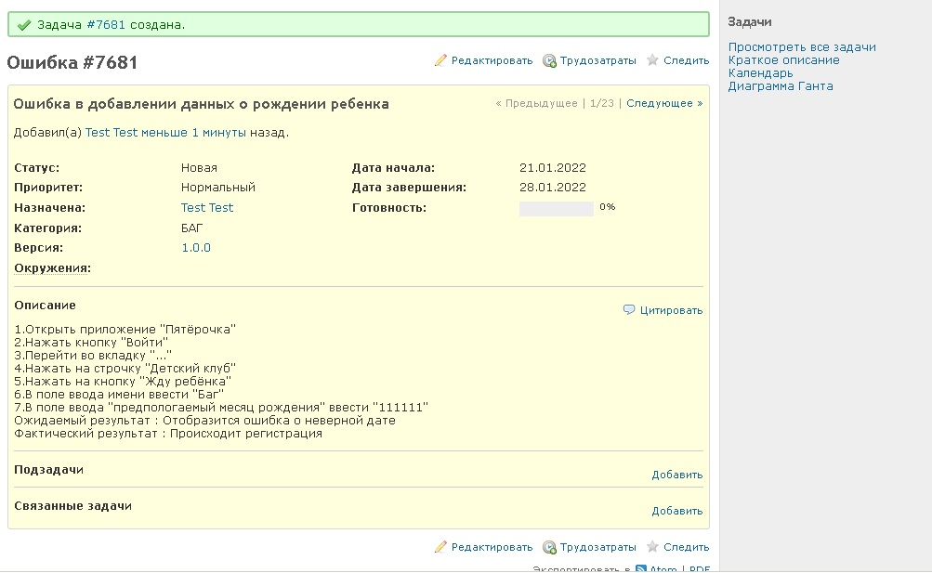
Чек-лист для сайта Redmine.testbase.ru
Главная страница сайта
Кнопка "Домашней страницы" | pass
Поле поиска | pass
Регистрация | pass
Вход в учётную запись | pass
Моя страница
Отобржаются мои задачи | pass
Отображается тип задач | pass
Отображается номер задач | pass
Отображаются срок задач | fail
Отображается приоритет задач | fail
Обзор
Отображается количесвто задач | pass
Отображаются сроки задач | fail
Отображается номер задач | pass
Время трудозатрат | pass
Возможность просмотра всех задач | pass
Действия
Отображаются сроки задач | fail
Отображается описание задач | pass
Чек-бокс отображения заданий | pass
Отображается время добавления задачи | pass
Оперативный план
Отображаются сроки задач | pass
Отбражение версий сборки | pass
Возможность выбора версии на странице | pass
Редактирование задач | pass
Отображается процент выполнения задачи | pass
Задачи
Статус выполнения задачи | fail
Последнее обновление задачи | pass
Отображение автора задачи | pass
Фильтр задач | pass
Cтатус задачи | pass
Кнопка редактирования задачи | fail
Новости
Возможность добавления новости | fail
Возможность редактирования новости | fail
Возможность удаления новости | fail
Документы
Возможность добавления документов | fail
Возможность редактирования документов | fail
Возможность удаления документов | fail
Wiki
Возможность добавления страницы Wikipedia | pass
Возможность редактирования страницы Wikipedia | pass
Возможность удаления страницы Wikipedia | pass
Файлы
Возможность добавления файлов | pass
Возможность редактирования файлов | fail
Возможность удаления файлов | pass
Настройки
Отображение всех версий | pass
Статус версии | pass
Автор версии | pass
Фильтр отображения версия | fail
Добавление новой версии | pass
Возможность редактирования версий | pass
Описание версий | pass
Возможность удаления версий | pass
Задачи
Возможность добавления задачи | pass
История задачи | pass
Возможность удаления задачи | pass
Возможность добавления комментариев к задачи | fail
Отображение готовности задачи | fail
Отслеживание задачи | fail
Возможность редактирования задачи | pass
Профиль пользователя
Возможность регистрации нового пользователя | pass
Возможность редактирование профиля | pass
Возможность удаления профиля | pass
Интерфейс
Возможность выбора русского языка отображения | pass
Возможность выбора английского языка отображения | pass
При наведении на кнопки меню указатель стрелки меняется на другой указатель | pass
При наведении на кнопку она выделяется подчеркиванием | pass
Связь с владельцем сайта
Есть страница для связи с владельцами сайта
Есть страница с контактной информацией о владельце сайта
На странице с информацией о продавце указан номер телефона для связи с владельцем сайта
Есть возможность отправки письма владельцу сайта
Приложения
Мобильное приложение есть в AppStore | fail
Мобильное приложение есть в Google Play | fail
Есть возможность установки программы на компьютер | fail
Поиск
Есть функция поиска | pass
Возможность поиска по кириллице | pass
Возможность поиска по английскому языку | pass
Возможность поиска по цифрам | pass

